web
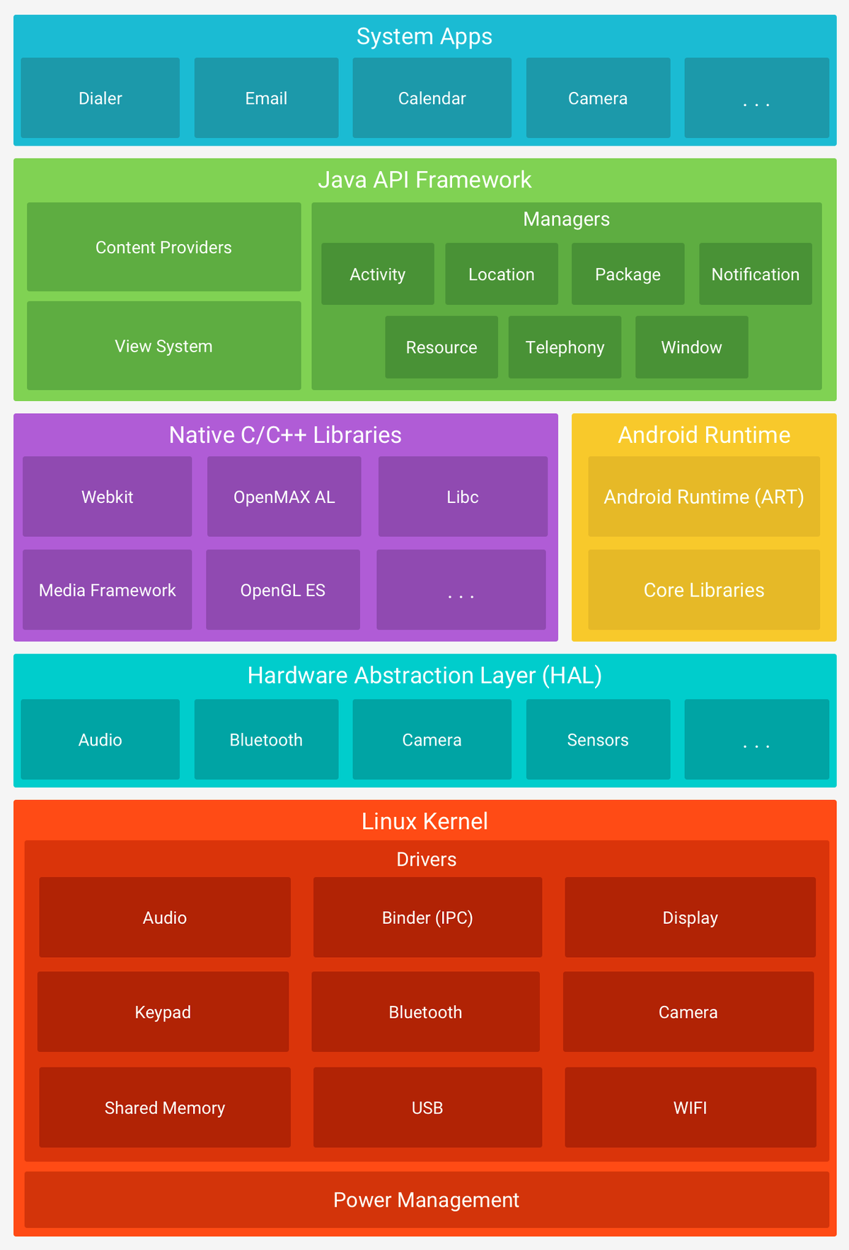
https://www.jianshu.com/p/1db081306703

